Шестое задание
Баг-репорт
Номер баг-репорта/ID | Название | Предварительные шаги | Шаги | Данные | Ожидаемый результат | attach: | Фактический результат | Баги
1 | Не работает рассылка новостей на электронную почту | Открыть страницу сайта https://www.vmedia.ca | Ввести электронную почту в строку рассылки новостей | Электронная почта Окружение: Windows 10, Google Chrome (Версия 95.0.4638.54), 64 бит. |  | 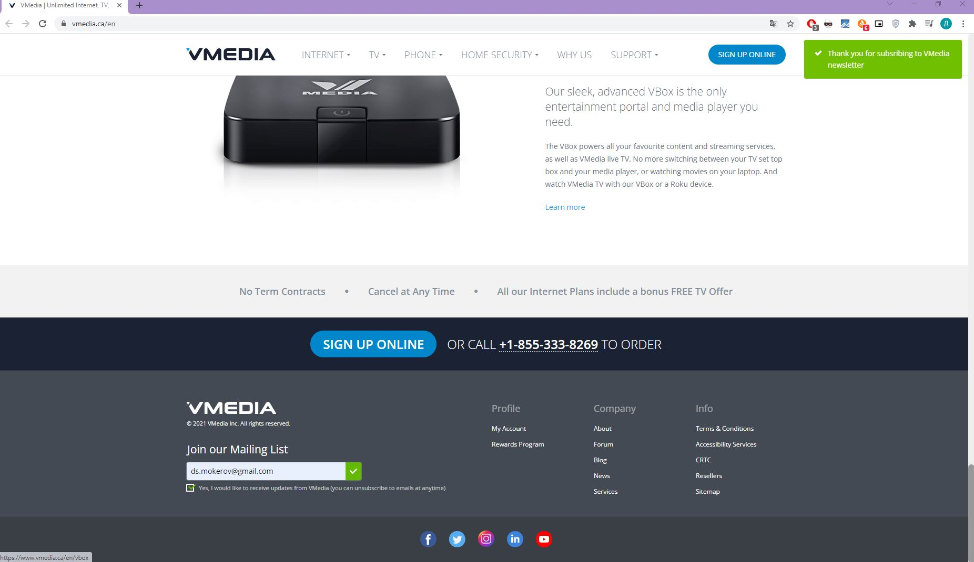
 |  |  | Активировать чекбокс под строкой ввода электронной почты
 |  |  | Нажать ENTER |  | Приходит новостная рассылка на электронную почту |  |  | Не приходит новостная рассылка на электронную почту

